Instrucciones
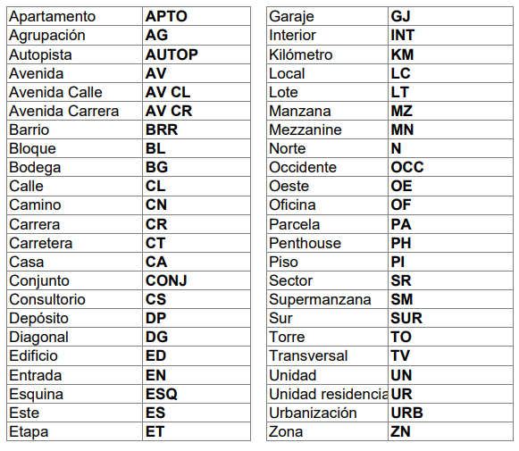
INSTRUCCIONES PARA MANTENER UNA BUENA SALUD EN EL DIRECTORIO DE CRIADORES
1. INSTRUCCIONES PARA EL REGISTRO DE NUEVOS CRIADORES
El directorio cuenta con 31 columnas, cada una representando un dato concreto para cada registro de criadores, estos son creados a partir de los datos que existen en el actual directorio, a continuación se explicará cada uno:

codigoAsociado: Esta columna debe estar en formato texto dada la naturaleza de algunos códigos que comienzan por cero.
nombre: Se debe registrar en MAYUSCULA SOSTENIDA
hacienda1, hacienda2 y hacienda3: Se debe escribir con la abreviatura Hda, no incluir puntos después de Hda, no incluir guiones o comas, en caso de incluir Vereda no se deben usar abreviaturas, si indica kilometro o alguna otra indicación, se debe escribir según el formato al costado. No incluir ciudades, municipios o departamentos dentro de la hacienda, para ello existen los otros campos.

municipio1, municipio2, municipio3: Corresponde al municipio o ciudad donde ESTA UBICADA la hacienda correspondiente.
departamento1, departamento2, departamento3: Corresponde al departamento donde ESTA UBICADA la hacienda correspondiente. SE DEBE TENER ESPECIAL CIUDADO (RESPETAR ORTOGRAFIA, NO AÑADIR TILES DONDE NO CORRESPONDEN, NO AÑADIR ESPACIOS EN BLANCOS U OTRAS COSAS QUE AFECTEN A LA ESCRITURA DEL DAPRTAMENTO1) YA QUE DICHO DEPARTAMENTO ES EL CAUSANTE DE LA AUTO-CREACIÓN DEL LISTADO DE DEPARTAMENTOS DE LA PÁGINA PRINCIPAL. La correcta escritura se da por: Antioquia, Arauca, Atlántico, Córdoba, Bolívar, Boyacá, Caldas, Caquetá, Casanare, Cauca, Cesar, Cundinamarca, Guaviare, Huila, La Guajira, Magdalena, Meta, Norte de Santander, Quindío, Risaralda, Santander, Sucre, Tolima, Valle del Cauca, Vichada. En caso de requerir nuevos departamento simplemente se debe mantener la consistencia en su escritura.

tipoGanado: Registrarlo separado por comas, recordad que al ser nombres propios la primera va con mayúscula.
direccion: Corresponde a la dirección de correspondencia, debe ser registrada en mayúscula sostenida teniendo en cuenta el formato al costado. No usar puntos o comas, tampoco parentesís. Usar # no Nro. N. No. O variaciones.

ciudadDireccion y departamentoDireccion: Se maneja igual que el anterior mencionado, la ciudad puede representar si bien una ciudad como un municipio. Esta vez corresponde a la ubicación de la dirección de correspondencia.

telefono1 a telefono6: Se da por el mismo orden del formato (Telefono hacienda, Telefono, Celular), se pueden añadir 3 más. No usar guiones, espacios, puntos u otra cosa que no sean los números. En caso de incluir una extensión debe añadirse como Ext:

email1 y email2: No se debe escribir con espacios, caracteres especiales u otra cosa que no corresponda a un correo electronico. De su correcta escritura depende que el hipervinculo funcione.

instagram: Se debe solo escribir el usuario, no incluir espacios en blanco, no incluir @. Ejemplos: asocebucol <- Esta bien @asocebucol <- Esta mal https://www.instagram.com/asocebucol/ <- Esta mal

facebook: Escribir unicamente lo que va después del slash (/) tal y como lo indica la imagen ejemplo.

whatsapp1 y whatsapp2: Se escribe el numero con el indicativo de país SIN INCLUIR EL +. No incluir espacios, guiones o puntos, de esto depende que el hipervinculo funcione bien. Por ejemplo: Un número de Colombia: 573189995555 <-Esta bien escrito 57318-999-5555 <-Esta MAL escrito +573189995555 <-Esta MAL escrito Un número de Estados Unidos: 13189995555 <-Esta bien escrito 1318-999-5555 <-Esta MAL escrito +13189995555 <-Esta MAL escrito

tiktok: al igual que instagram solo debe ser incluido el usuario, sin @, sin espacios en blanco y demás.
sitioWeb: Se debe escribir completo, es decir, incluyendo el http u https. Ejemplos: https://asocebu.com/ <-Esta bien asocebu.com <-Esta mal

